Attività
Attività | Data di inizio | Durata (giorni) | Data di fine | Predecessori | Durata (settimane) | Deviazione standard (settimane) | Descrizione

A | 2020-04-13 | 7 | 2020-04-20 | - | 1 | 0.2 | Convocazione riunioni per start-up, formazione gruppi di lavoro e pianificazione
B | 2020-04-22 | 14 | 2020-05-06 | A | 2 | 0.5 | Contatti con istituti di credito per i finanziamenti necessari
C | 2020-04-22 | 7 | 2020-04-29 | A | 1 | 0.3 | Dimensionamento degli impianti e del fabbricato
D | 2020-04-22 | 21 | 2020-05-13 | A | 3 | 1 | Ottenimento dei permessi di costruzione dell'impianto
E | 2020-04-22 | 42 | 2020-06-03 | A | 6 | 1.5 | Studio dettagliato del mercato
F | 2020-04-29 | 14 | 2020-05-13 | C | 2 | 0.5 | Progetto di massima del fabbricato
G | 2020-06-03 | 7 | 2020-06-10 | B,E,F | 1 | 0.5 | Approvazione dei finanziamenti
H | 2020-06-10 | 28 | 2020-07-08 | D,G | 4 | 1 | Progetto esecutivo del fabbricato
I | 2020-05-13 | 35 | 2020-06-17 | D | 5 | 2 | Contatti e scelta dell'impresa di costruzione
L | 2020-07-08 | 21 | 2020-07-29 | H | 3 | 1 | Analisi e studio del layout
M | 2020-05-13 | 14 | 2020-05-27 | D | 2 | 1 | Sistemazione del terreno
N | 2020-06-10 | 105 | 2020-09-23 | G | 15 | 3 | Definizione degli accordi commerciali con i futuri utilizzatori del prodotto
O | 2020-07-08 | 245 | 2021-03-10 | H,I,M | 35 | 6 | Realizzazione delle opere murarie
P | 2021-03-10 | 28 | 2021-04-07 | L,O | 4 | 1 | Installazione delle reti per i servizi generali
Q | 2020-07-29 | 140 | 2020-12-16 | L | 20 | 3.5 | Acquisto dei macchinari
R | 2021-04-07 | 28 | 2021-05-05 | P,Q | 4 | 1.5 | Installazione e collaudo dei macchinari acquistati
S | 2021-05-05 | 14 | 2021-05-19 | R | 2 | 0.5 | Collaudo degli impianti di sicurezza
T | 2020-06-10 | 56 | 2020-08-05 | D,G | 8 | 1 | Ricerca e assunzione di nuovo personale
U | 2020-09-23 | 84 | 2020-12-16 | N | 12 | 2 | Traduzione degli accordi con i potenziali clienti in ordini di produzione
V | 2021-05-19 | 49 | 2021-07-07 | S,T,U | 7 | 1 | Avvio della produzione

DIAGRAMMA DI GANTT

Idrico
Acqua per uso potabile

Servizi | Fabbisogno [L/(gg*persona)] |  | Dipendenti |  | Portata minima necessaria [m^3/h] |  | Totale [m^3/h]

Mensa | 50 |  | 25 |  | 0.052083333333 |  | 0.13541666667
Sanitari | 80 |  | 25 |  | 0.083333333333

Fabbisogno idrico della pompa 2

Pressa | Numero |  | Portata acqua richiesta a pressa [m^3/h] |  | Portata acqua totale [m^3/h] |  | Portata d'acqua [m^3/h]

A | 10 |  | 2.5 |  | 25 |  | 41
B | 7 |  | 2 |  | 14
C | 2 |  | 1 |  | 2

Dimensionamento condotto serbatoio-presse |  |  |  |  |  |  |  | Dimensionamento condotto falda serbatoio

Portata d'acqua [m^3/s] | Diametro interno [mm] |  | Pressione all'utenza [Pa] |  | Spessore minimo [mm] |  | Diametro esterno [mm] | Portata d'acqua [m^3/h] | Portata d'acqua [m^3/s] |  | Diametro interno [mm] |  | Pressione all'utenza [Pa] |  | Spessore minimo [mm] |  | Diametro esterno [mm]

0.011388888889 | 120.44973521 |  | 300000 |  | 0.15324393793 |  | 120.75622309 | 5.25 | 0.0014583333333 |  | 43.101617942 |  | 300000 |  | 0.054836664048 |  | 43.21129127

Ipotizzo una pressione all'utenza di 300000 pascal e inizialmente una velocità v = 1 m/s |  |  |  |  |  |  |  | Ipotizzo una pressione all'utenza di 300000 pascal e inizialmente una velocità v = 1 m/s

Dimensionamento condotto serbatoio-presse |  |  |  |  |  |  |  | Dimensionamento condotto falda serbatoio

Diametro esterno effettivo [mm] | Spessore effettivo [mm] |  | Diametro interno effettivo [mm] |  | Velocità effettiva [m/s] |  |  | Diametro esterno effettivo [mm] | Spessore effettivo |  | Diametro interno effettivo [mm] |  | Velocità effettiva [m/s]

121 | 2.6 |  | 115.8 |  | 1.0819185833 |  |  | 44.5 | 1.6 |  | 41.3 |  | 1.0891483618

Lunghezza totale equivalente celle tubature che collegano il serbatoio alle presse |  |  |  |  |  |  |  | Lunghezza totale telle tubature che collegano la falda al serbatoio

Diametro esterno [m] | Numero curve | Lunghezza equivalente curve [m] | Numero valvole di ritegno | Lunghezza equivalente valvole di ritegno [m] | Numero valvole a saracinesca | Lunghezza equivalente valvole a saracinesca [m] | Lunghezza equivalente totale [m] | Diametro esterno [m] | Numero curve | Lunghezza equivalente curve [m] | Numero valvole di ritegno | Lunghezza equivalente valvole di ritegno [m] | Numero valvole a saracinesca | Lunghezza equivalente valvole a saracinesca [m] | Lunghezza equivalente [m] | Lunghezza effettiva [m] |  | Lunghezza totale [m]

0.121 | 2 | 0.88796979356 | 1 | 0.80899322752 | 4 | 6.0758969701 | 7.7728599912 | 0.0445 | 2 | 0.32656740342 | 1 | 0.29752230268 | 2 | 1.1172620462 | 1.7413517523 | 60 |  | 61.741351752

Lunghezza totale delle tubature che collegano il serbatoio alle presse

Lunghezza cavo tratto 1 [m] | Lunghezza cavo tratto 2 [m] |  | Lunghezza cavo tratto 3 [m] |  | Lunghezza effettiva [m] |  | Lunghezza totale [m]

4.5 | 14 |  | 16.75 |  | 35.25 |  | 43.022859991

Dimensionamento pompa 2 |  |  |  |  |  |  |  | Dimensionamento pompa 1

Viscosità cinematica dell'acqua υ [m^2/s] | Numero di Reynolds | Rugosità relativa | Fattore di attrito λ | ∆z [m] | ∆p/(ρ*g) | Y [m] | H [m] | Viscosità cinematica dell'acqua υ [m^2/s] | Numero di Reynolds |  | Rugosità relativa | Fattore di attrito λ | ∆z [m] |  | ∆p/(ρ*g) | Y [m] |  | H [m]
0.000001 | 125286.17195 | 0.00043177892919 | 0.018 | 0 | 30.581039755 | 0.39898207139 | 30.980021827 | 0.000001 | 44981.827342 |  | 1.210653753E-06 | 0.023 | 50 |  | 30.581039755 | 2.0788779846 |  | 82.65991774

Dimensionamento pompa 2 |  |  |  |  |  |  |  | Dimensionamento pompa 1

Portata d'acqua [L/min] | Peso specifico acqua γ [N/m^3] | H [m] | Potenza idrica [W] |  | η idrico | η elettrico | Potenza elettrica [W] | Portata d'acqua [L/min] | Peso specifico acqua γ [N/m^3] |  | H [m] |  | Potenza idrica [W] |  | η idrico | η elettrico |  | Potenza elettrica [W]

683.33333333 | 9810 | 31 | 3463.475 |  | 0.65 | 0.76 | 7011.082996 | 87.5 | 9810 |  | 83 |  | 1187.41875 |  | 0.68 | 0.73 |  | 2392.0603344

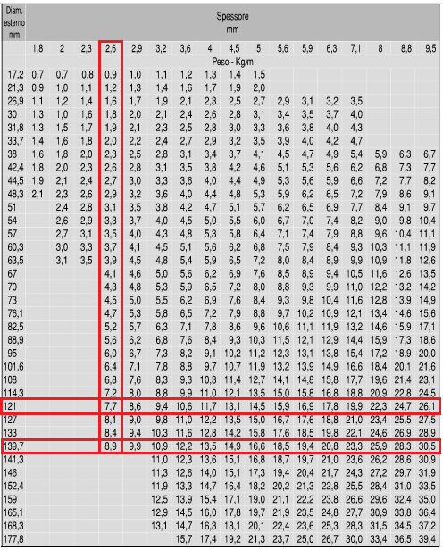
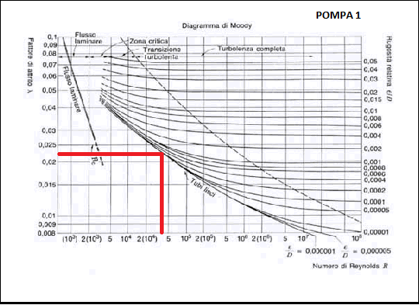
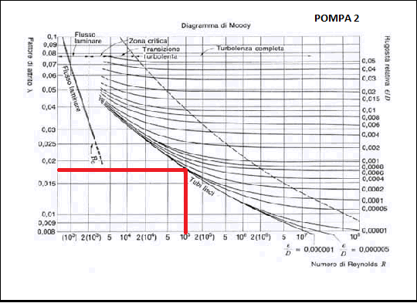
Fabbisogno idrico della pompa 2 con il 30% di domanda in più

Pressa | Numero |  | Portata acqua richiesta a pressa [m^3/h] |  | Portata acqua totale [m^3/h] |  | Portata d'acqua [m^3/h]

A | 13 |  | 2.5 |  | 32.5 |  | 51.5
B | 8 |  | 2 |  | 16
C | 3 |  | 1 |  | 3

Dimensionamento condotto serbatoio-presse con il 30% della domanda in più

Portata d'acqua [m^3/s] | Diametro interno [mm] |  | Pressione all'utenza [Pa] |  | Spessore minimo [mm] |  | Diametro esterno [mm]

0.014305555556 | 134.99495417 |  | 300000 |  | 0.17174930556 |  | 135.33845278

Ipotizzo una pressione all'utenza di 300000 pascal e inizialmente una velocità v = 1 m/s

Dimensionamento condotto serbatoio-presse con il 30% della domanda in più

Diametro esterno effettivo [mm] | Spessore effettivo [mm] |  | Diametro interno effettivo [mm] |  | Velocità effettiva [m/s]

139.7 | 2.6 |  | 134.5 |  | 1.0073734553

Lunghezza totale equivalente celle tubature che collegano il serbatoio alle presse con il 30% della domanda in più

Diametro esterno [m] | Numero curve | Lunghezza equivalente curve [m] | Numero valvole di ritegno | Lunghezza equivalente valvole di ritegno [m] | Numero valvole a saracinesca | Lunghezza equivalente valvole a saracinesca [m] | Lunghezza equivalente totale [m]

0.1397 | 2 | 1.0252014889 | 1 | 0.93401945359 | 4 | 7.0148992292 | 8.9741201717

Lunghezza totale delle tubature che collegano il serbatoio alle presse con il 30% della domanda in più

Lunghezza cavo tratto 1 [m] | Lunghezza cavo tratto 2 [m] |  | Lunghezza cavo tratto 3 [m] |  | Lunghezza effettiva [m] |  | Lunghezza totale [m]

4.72 | 17.93 |  | 9.28 |  | 31.93 |  | 40.904120172

Dimensionamento pompa 2 con il 30% della domanda in più

Viscosità cinematica dell'acqua υ [m^2/s] | Numero di Reynolds | Rugosità relativa | Fattore di attrito λ | ∆z [m] | ∆p/(ρ*g) | Y [m] | H [m]
0.000001 | 135491.72974 | 3.717472119E-07 | 0.018 | 0 | 30.581039755 | 0.28313872956 | 30.864178485

Dimensionamento pompa 2 con il 30% della domanda in più

Portata d'acqua [L/min] | Peso specifico acqua γ [N/m^3] | H [m] | Potenza idrica [W] |  | η idrico | η elettrico | Potenza elettrica [W]

858.33333333 | 9810 | 31 | 4350.4625 |  | 0.65 | 0.83 | 8063.8785913

Elettrico
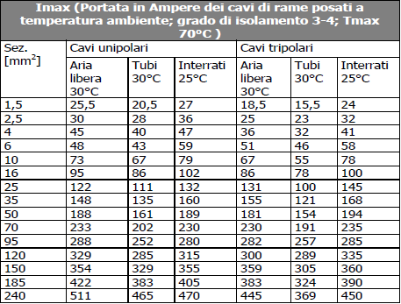
Stima della potenza contrattuale

Assorbimenti impianti di illuminazione | Assorbimento [W/m^2] | Area [m^2] | Potenza richiesta [W]

Aree che richiedono elevate prestazioni (Area1, Area2, Uffici, Servizi) | 10 | 1515 | 15150

Aree che richiedono modeste prestazioni (magazzini,bagni, spogliatoi,mensa, ristoro, infiermeria) | 5 | 1365 | 6825

Esterno | 0.2 | 360.5 | 72.1

Raffrescamento/riscaldamento uffici e servizi | 20 | 127.5 | 2550

Stima della potenza contrattuale
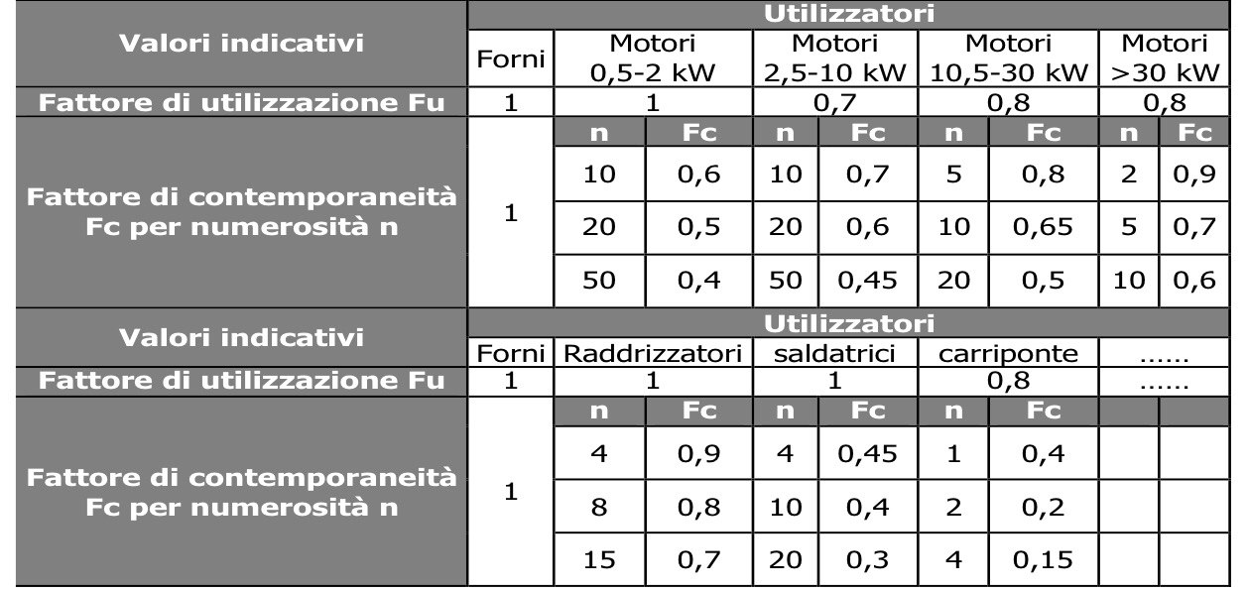
Tipologia di carico | Utenza |  | Numero | Potenza di targa [kW] |  | Potenza totale di targa [kW] |  | Fc | Fu, eff | Potenza contrattuale [kW]

FEM | Pressa A |  | 13 | 50 |  | 650 |  | 0.6 | 0.8 | 312
 | Pressa B |  | 8 | 40 |  | 320 |  | 0.6 | 0.8 | 153.6
 | Pressa C |  | 3 | 20 |  | 60 |  | 0.7 | 0.8 | 33.6
 | Torre evaporativa A |  | 1 | 130 |  | 130 |  | 0.9 | 0.8 | 93.6
 | Torre evaporativa B |  | 1 | 64 |  | 64 |  | 0.9 | 0.8 | 46.08
 | Torre evaporativa C |  | 1 | 12 |  | 12 |  | 0.8 | 0.8 | 7.68
 | Macchine aria compressa A |  | 1 | 32.5 |  | 32.5 |  | 0.9 | 0.8 | 23.4
 | Macchine aria compressa B |  | 1 | 16 |  | 16 |  | 0.8 | 0.8 | 10.24
 | Macchine aria compressa C |  | 1 | 3 |  | 3 |  | 0.7 | 0.7 | 1.47
 | Isole di assemblaggio |  | 8 | 5 |  | 40 |  | 0.6 | 0.8 | 19.2
 | Banco ispezione e controllo |  | 4 | 0.5 |  | 2 |  | 0.6 | 1 | 1.2
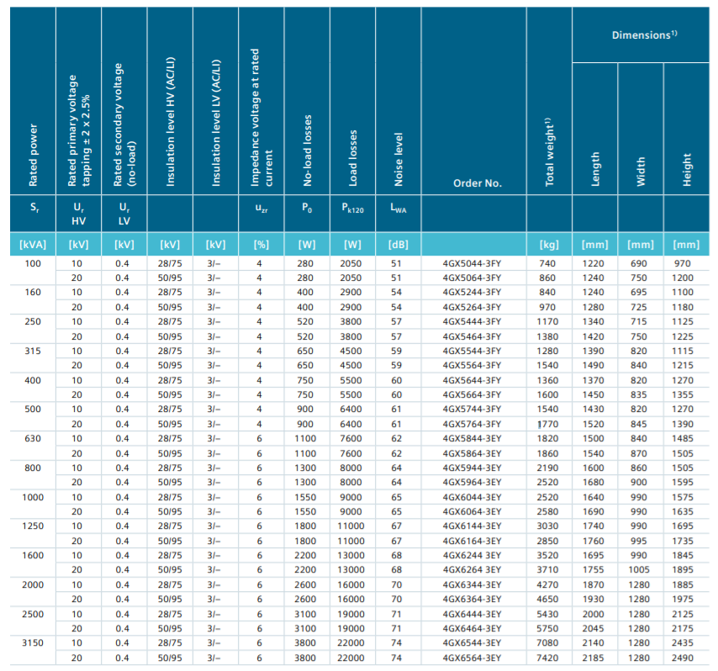
 | Banco imballaggio |  | 4 | 0.5 |  | 2 |  | 0.6 | 1 | 1.2
 | Pallettizzatrice |  | 1 | 3 |  | 3 |  | 0.7 | 0.7 | 1.47
Alimentazione impianto idrico | Pompa 2 |  | 1 | 8.0638785913 |  | 8.0638785913 |  | 0.7 | 0.7 | 3.9513005097
 | Pompa 1 |  | 1 | 2.3920603344 |  | 2.3920603344 |  | 0.7 | 0.7 | 1.1721095639
Alimentazione impianti termici | Raffrescamento/riscaldamento |  | - | 2.55 |  | 24.5971 |  | 0.7 | 0.7 | 1.2495
Illuminazione | Illuminazione aree con prestazioni elevate |  | - | 15.15 |  |  |  | 0.8 | 0.8 | 9.696
 | Illuminazione aree con prestazioni modeste |  | - | 6.825 |  |  |  | 0.7 | 0.7 | 3.34425
 | Illuminazione esterna |  |  | 0.0721 |  |  |  | 1 | 1 | 0.0721
 |  |  |  |  |  |  |  |  | Totale | 724.22526007

Dimensionamento del trasformatore

Fattore di potenza |  | Potenza apparente [kWA] |  | Po [W] |  | Pcn [W] |  | Fu,eff |  | Potenza di targa [kW]

0.95 |  | 762.34237902 |  | 2600 |  | 16000 |  | 0.40311288741 |  | 2000

Dimensionamento delle principali condutture
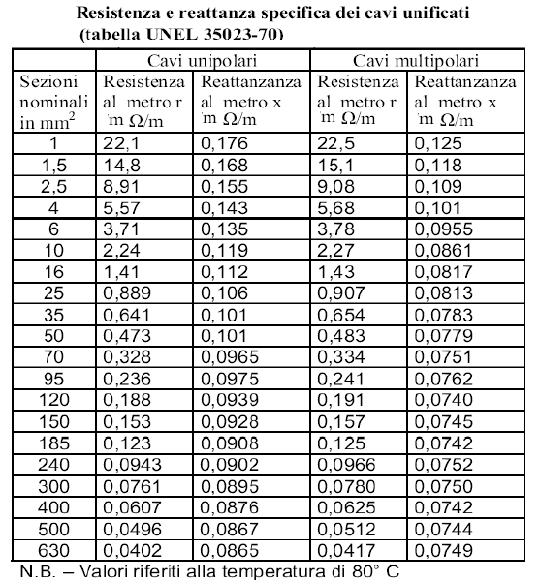
Utenza |  | Potenza di targa [kW] |  | cos φ | Vnominale [V] | k | Ib [A] | Sezione minima [mm^2] |  | r [Ω/km] | ΔV tollerato (max) [V] | x [Ω/km] | sen φ | L [m] | ΔV [V]

Pressa A |  | 50 |  | 0.8 | 400 | 1.732 | 90.211 | 25 |  | 0.907 | 28 | 0.081 | 0.6 | 17 | 2.057
Pressa B |  | 40 |  | 0.8 | 400 | 1.732 | 72.169 | 16 |  | 1.43 | 28 | 0.082 | 0.6 | 20 | 2.983
Pressa C |  | 20 |  | 0.8 | 400 | 1.732 | 36.084 | 6 |  | 3.78 | 28 | 0.096 | 0.6 | 24 | 4.622
Isole di assemblaggio |  | 5 |  | 0.8 | 400 | 1.732 | 9.021 | 1.5 |  | 15.1 | 28 | 0.118 | 0.6 | 27 | 5.126
Banco ispezione e controllo |  | 0.5 |  | 0.9 | 400 | 1.732 | 0.802 | 1.5 |  | 15.1 | 28 | 0.118 | 0.436 | 28 | 0.531
Banco imballaggio |  | 0.5 |  | 0.9 | 400 | 1.732 | 0.802 | 1.5 |  | 15.1 | 28 | 0.118 | 0.436 | 40 | 0.758
Pallettizzatrice |  | 3 |  | 0.8 | 400 | 1.732 | 5.413 | 1.5 |  | 15.1 | 28 | 0.118 | 0.6 | 56 | 6.379
Illuminazione aree con prestazioni elevate |  | 15.15 |  | 1 | 400 | 1.732 | 21.867 | 2.5 |  | 9.08 | 16 | 0.109 | 0 | 41 | 14.100
Illuminazione aree con prestazioni modeste |  | 6.825 |  | 1 | 400 | 1.732 | 9.851 | 1.5 |  | 15.1 | 16 | 0.118 | 0 | 52 | 13.397
Illuminazione esterna |  | 0.0721 |  | 1 | 400 | 1.732 | 0.104 | 1.5 |  | 15.1 | 16 | 0.118 | 0 | 75 | 0.204

